Лист 1
Прайс-лист
МИР ПРЯЖИ

В валюте: руб. (курс 1).
Цены указаны на 07.08.2020

№ | Номенклатура/ Характеристика номенклатуры | Описание | Изображение | Артикул | Цена | Ед. | Остаток | Ссылка на сайт
 | Набор для творчества FomFantasy OA-01 ободок "Анемон" 7,5*7,5 см | Набор для творчества FomFantasy OA-01 ободок "Анемон" 7,5*7,5 см | 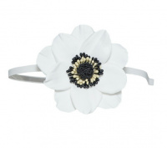 | ОА-01 | 253.00 |  |  | Изображение
 | Набор для творчества FomFantasy OA-01 ободок "Анемон" 7,5*7,5 см |  |  |  | 253.00 | шт | 7 | Изображение
 | Набор для творчества FomFantasy OA-02 ободок "Анемон" 7,5*7,5 см | Набор для творчества FomFantasy OA-02 ободок "Анемон" 7,5*7,5 см | 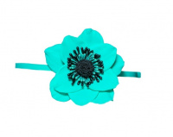 | ОА-02 | 253.00 |  |  | Изображение
 | Набор для творчества FomFantasy OA-02 ободок "Анемон" 7,5*7,5 см |  |  |  | 253.00 | шт | 7 | Изображение
 | Набор для творчества FomFantasy OA-03 ободок "Анемон" 7,5*7,5 см | Набор для творчества FomFantasy OA-03 ободок "Анемон" 7,5*7,5 см | 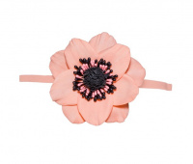 | ОА-03 | 253.00 |  |  | Изображение
 | Набор для творчества FomFantasy OA-03 ободок "Анемон" 7,5*7,5 см |  |  |  | 253.00 | шт | 8 | Изображение
 | Набор для творчества FomFantasy PP-01 резиночка для волос "Зефирная роза" 6,5*6,5 см | Набор для творчества FomFantasy PP-01 резиночка для волос "Зефирная роза" 6,5*6,5 см | 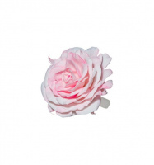 | РР-01 | 236.00 |  |  | Изображение
 | Набор для творчества FomFantasy PP-01 резиночка для волос "Зефирная роза" 6,5*6,5 см |  |  |  | 236.00 | шт | 8 | Изображение
 | Набор для творчества FomFantasy PP-02 резиночка для волос "Зефирная роза" 6,5*6,5 см | Набор для творчества FomFantasy PP-02 резиночка для волос "Зефирная роза" 6,5*6,5 см | 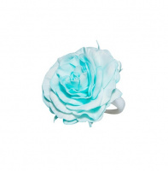 | РР-02 | 236.00 |  |  | Изображение
 | Набор для творчества FomFantasy PP-02 резиночка для волос "Зефирная роза" 6,5*6,5 см |  |  |  | 236.00 | шт | 8 | Изображение
 | Набор для творчества FomFantasy PP-03 резиночка для волос "Зефирная роза" 6,5*6,5 см | Набор для творчества FomFantasy PP-03 резиночка для волос "Зефирная роза" 6,5*6,5 см | 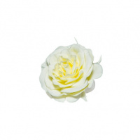 | РР-03 | 217.00 |  |  | Изображение
 | Набор для творчества FomFantasy PP-03 резиночка для волос "Зефирная роза" 6,5*6,5 см |  |  |  | 217.00 | шт | 8 | Изображение
 | Набор для творчества FomFantasy PP-04 резиночка для волос "Зефирная роза" 6,5*6,5 см | Набор для творчества FomFantasy PP-04 резиночка для волос "Зефирная роза" 6,5*6,5 см | 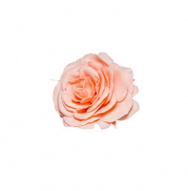 | РР-04 | 217.00 |  |  | Изображение
 | Набор для творчества FomFantasy PP-04 резиночка для волос "Зефирная роза" 6,5*6,5 см |  |  |  | 217.00 | шт | 7 | Изображение
 | Набор для творчества FomFantasy ОГ-01 ободок "Гортензия" 7,5*6,5 см | Набор для творчества FomFantasy ОГ-01 ободок "Гортензия" 7,5*6,5 см | 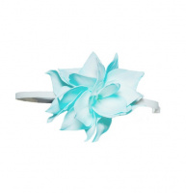 | ОГ-01 | 237.00 |  |  | Изображение
 | Набор для творчества FomFantasy ОГ-01 ободок "Гортензия" 7,5*6,5 см |  |  |  | 237.00 | шт | 8 | Изображение
 | Набор для творчества FomFantasy ОГ-02 ободок "Гортензия" 7,5*6,5 см | Набор для творчества FomFantasy ОГ-02 ободок "Гортензия" 7,5*6,5 см | 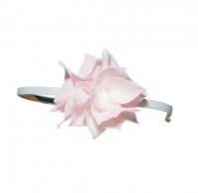 | ОГ-02 | 237.00 |  |  | Изображение
 | Набор для творчества FomFantasy ОГ-02 ободок "Гортензия" 7,5*6,5 см |  |  |  | 237.00 | шт | 7 | Изображение
 | Набор для творчества FomFantasy ОГ-03 ободок "Гортензия" 7,5*6,5 см | Набор для творчества FomFantasy ОГ-03 ободок "Гортензия" 7,5*6,5 см | 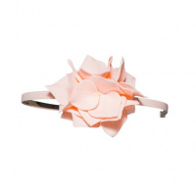 | ОГ-03 | 218.00 |  |  | Изображение
 | Набор для творчества FomFantasy ОГ-03 ободок "Гортензия" 7,5*6,5 см |  |  |  | 218.00 | шт | 8 | Изображение
 | Набор для творчества FomFantasy ОГ-04 ободок "Гортензия" 7,5*6,5 см | Набор для творчества FomFantasy ОГ-04 ободок "Гортензия" 7,5*6,5 см | 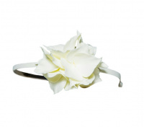 | ОГ-04 | 218.00 |  |  | Изображение
 | Набор для творчества FomFantasy ОГ-04 ободок "Гортензия" 7,5*6,5 см |  |  |  | 218.00 | шт | 3 | Изображение

